상품제안서
포트메리온 보타닉가든 엑소틱 원형접시4P 선물세트 | 상품코드: S45726

 |  |  |  |  |  |  | 02-713-8555 | www.synergygift.co.kr
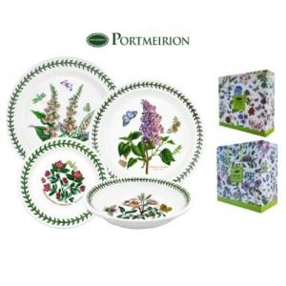

【상세/제작정보】

【인쇄/포장옵션】 | 스티커 / 포장불가능

【공급단가】 | 수량 | 5~ | 10~ | 30~ | 100~ | 300~
*VAT별도 | 단가 | 82,140원 | 77,720원 | 73,930원 | 72,030원 | 70,770원

【상품 URL】 | https://www.synergygift.co.kr:443/src/goods_detail.php?gdno=45726

